画像について
画像のご送付について
このシートには以下の説明が記載されています
■画像の背景について
■単体メイン画像について
■提案書への画像名記載について（画像名コピー＆ペースト方法）
■画像ファイル形式の調べ方

〇背景キリヌキ済
×背景有り
■画像の背景について
メイン画像は背景のない切り抜かれた画像を極力ご送付ください
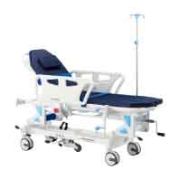 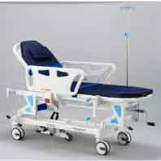

■単体メイン画像について
商品が単体で撮影されているものをメイン画像としてください
〇単体メイン画像
（色が数種類ある場合はそれぞれメイン画像となります）
×同撮イメージ画像
(提案書の画像②以降に記載ください）

1.記載したい画像名を選択して右クリック
■提案書への画像名記載について
実際の画像ファイル名と全角半角含めて完全一致の画像名を入力してください 実際の画像データのファイル名をコピーして提案書セルにペーストすることをお勧めします （システムの都合上、文字相違や半角全角などの相違がありますと画像が正しく取り込めないため、ご協力ください）
★画像名のコピー＆ペースト方法↓↓↓
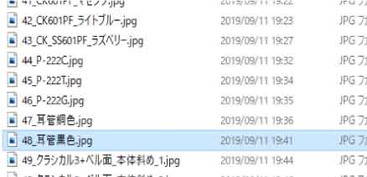 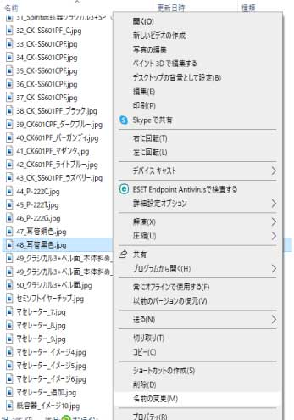 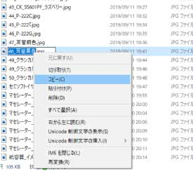

右クリック

2.「名前の変更」を選択

3.青く反転しますので、青反転の上で右クリック（もしくはCtrl+C）⇒「コピー」を選択

5.記載したいセルを選択して、右クリック⇒貼り付け
必ず隣のセルで「ファイル形式（.jpgなどの拡張子）」を選択してください

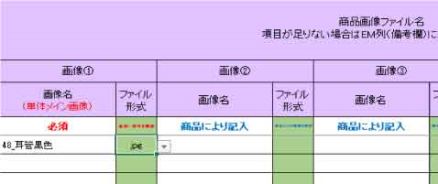

■画像ファイル形式の調べ方（拡張子非表示の場合）
1.記載したい画像名を選択して右クリック

右クリック

2.一番下の「プロパティ」を選択

3.ファイル形式（拡張子）が明記されています

